상품제안서
CIH818 그린리빙 유즈풀 3단폴딩 쿨링 젤리젤 쿨방석 | 상품코드: F28014

 |  |  |  |  |  |  | 02-412-0044 | www.easy1.co.kr
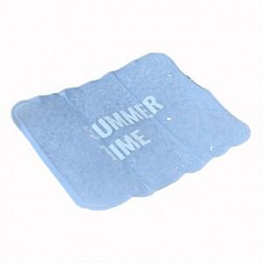

【상세/제작정보】

【인쇄/포장옵션】 | 실크 / 포장불가능

【공급단가】 | 수량 | 100~ | 300~ | 500~ | 1,000~ | 3,000~
*VAT별도 | 단가 | 10,250원 | 10,080원 | 9,840원 | 9,590원 | 9,430원

【상품 URL】 | http://www.easy1.co.kr/src/goods_detail.php?gdno=28014

